Despacho


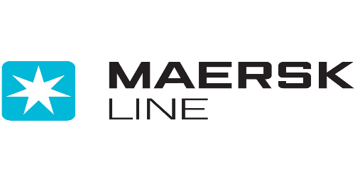

 | MAERSK: Enviar su formato al correo hn.import@maersk.com
 | SEALAND: Enviar su formato al correo customerservice@sealandmaersk.com

Paso 1 | Paso 2 | Paso 3 | Paso 4 | Paso 5 | Paso 6
1. País / country: | Honduras | 6. Nombre de Contacto Contact name: |  | 10. Lleva seguridad Own security

2. Tipo de monitoreo Monitoring type: | Premium | 7. Teléfono de Contacto (Cliente) Contact phone: |  | 11. Nombre de empresa de seguridad / Security name:

3. Tipo de Movimiento Type of move: | Transito a Deposito fiscal | 8. Correo para notificar estatus Notification email: |  | 12. Chasis de 3 ejes Triaxle chasis:

4. Tránsito en Aduana (Solo Honduras) / Transit | Puerto Cortes - PROYESA | 9. Nombre de la Agencia aduanal Customs agent name: |  | 13. Teléfono agente aduana Customs agent phone:

5. Transporte Transport name:

BL | Contenedor Container # | Dirección de entrega Delivery address | Fecha deseada de despacho día/ Mes / Año (Delivery date dd/mm/yy) | Nombre de almacenadora (Si aplica) / Warehouse name | Instrucciones especiales /Special instructions

